Summary table
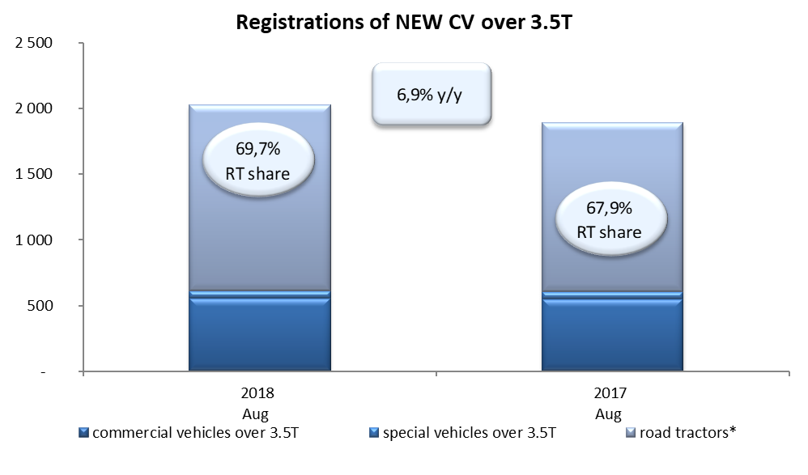
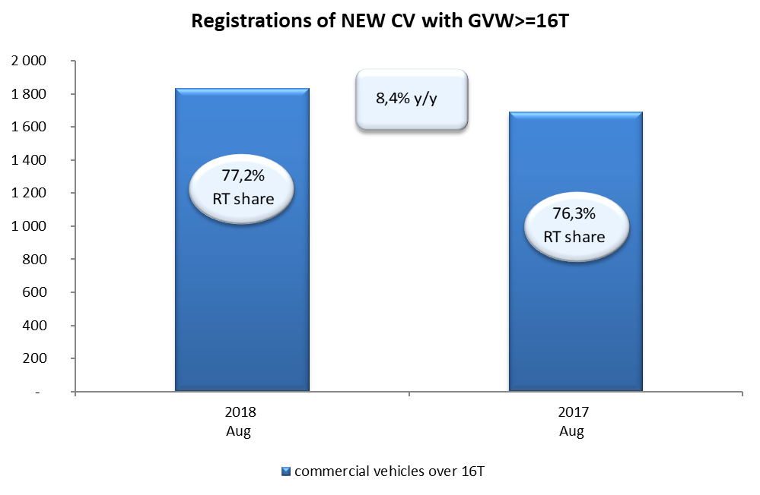
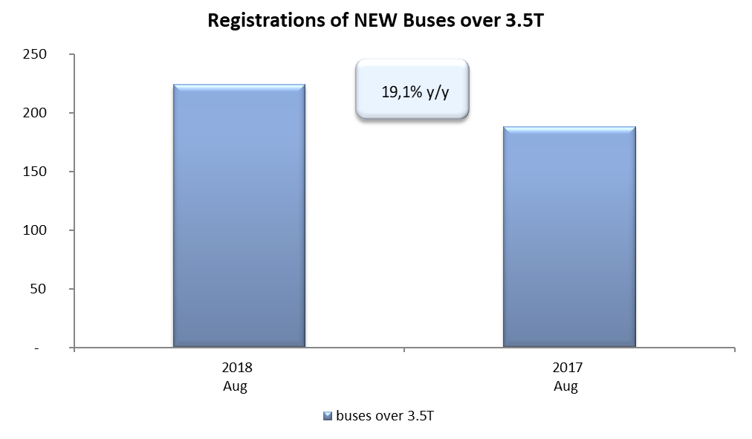
PZPM |  |  |  |  |  | 05/09/2018
 |  |  |  |  |  | units
FIRST REGISTRATIONS OF NEW COMMERCIAL VEHICLES OVER 3.5T
 | 2018 Aug | 2017 Aug | % change y/y | 2018 Jan - Aug | 2017 Jan - Aug | % change y/y
CV - TOTAL | 2,026 | 1,896 | 6.9% | 19,143 | 17,058 | 12.2%
commercial vehicles over 3.5T* | 555 | 551 | 0.7% | 4,473 | 3,726 | 20.0%
special vehicles over 3.5T | 58 | 57 | 1.8% | 421 | 307 | 37.1%
road tractors* | 1,413 | 1,288 | 9.7% | 14,249 | 13,025 | 9.4%
BUSES - TOTAL* | 224 | 188 | 19.1% | 1,812 | 1,557 | 16.4%
buses over 3.5T | 224 | 188 | 19.1% | 1,812 | 1,557 | 16.4%
COMMERCIAL VEHICLES - TOTAL | 2,250 | 2,084 | 8.0% | 20,955 | 18,615 | 12.6%
*/ The data does not cover new registrations of domestic producers their own brands

